Sheet1
序号 | 截图 | 对应名称 | 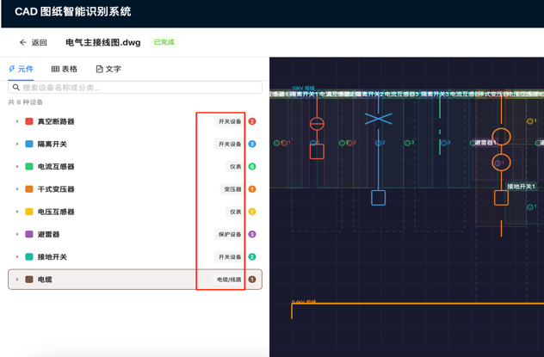 对应标签 （页面上红框部分）
1 |  | 断路器 | 开关保护
2 |  | 电流互感器 | 互感器
3 |  | 电压互感器 | 互感器
4 |  | 避雷器 | 过压保护
5 |  | 熔断器 | 开关保护
6 |  | 零序电流互感器 | 互感器
7 |  | 带电显示器 | 一次附属
8 |  | 接地开关 | 开关保护
9 |  | 电流表 | 测量仪器
10 |  | 电压表 | 测量仪器
11 |  | 热继电器 | 开关保护
12 |  | 接触器 | 开关保护
13 |  | 电容器 | 电能变换
14 |  | 三相并联电容器组 | 电能变换
15 |  | 变压器 | 电能变换

